02_U2KJX001 配信周期
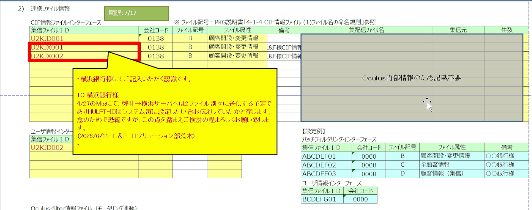
■ヒアリングシート |  | ■試験項目 |  | ■判定
No | 2 | 試験項目No | なし（該当試験項目なし） | 判定(○/△/×)
区分 | 赤枠 | 試験項目内容 | 本ヒアリング内容（U2KJX001の配信周期「四半期」・連携時刻「12:30:00」）は、バッチフィルタリングインターフェース仕様（1部 4-1）で定義されるインターフェース上の設定値であり、機能動作として検証する対象ではないため、試験項目には個別に反映されていない。 | 試験結果(社内)
ヒアリング項目 | U2KJX001（顧客開設・変更情報）の配信周期を「四半期」、連携時刻を「12:30:00」とする |  |  | 試験結果(ミニ)
該当箇所 | ヒアリングシート1部 4-1 | ★ 貼り付け② 試験項目が無いことの根拠 |  | 試験結果(本番)
ヒアリング内容 | 対象ファイルID：U2KJX001。3) HULFT連携時間／バッチフィルタリングインターフェース。 |  |  | 備考

★ 貼り付け① 1部 4-1 の U2KJX001 配信周期・連携時刻

06_部店ごと使い分けなし
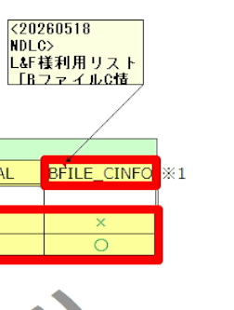
■ヒアリングシート |  | ■試験項目 |  | ■判定
No | 5 | 試験項目No | SCL_変更機能検証_本人確認 ケース9,17 ケース26,39,51
区分 | 赤枠 | 試験項目内容 | 横浜銀行:該当リスト一覧に、下記のリストヒットが表示されること ・OFAC ・財務省 ・JCIF PEPs ・警察庁（個人） ・警察庁（法人） ・警察庁（IB） ・全銀協（個人） ・全銀協（法人） ・DJ OFAC/企業リスト ・DJ 船舶リスト ・DJ 外国ＰＥＰｓ ・DJ 国内ＰＥＰｓ ・全銀協（生保） ・全銀協（損保） ・行内要注意情報：リスト情報が表示されないこと 下記は表示されないこと ・行内要注意情報 ・BファイルC情報 | 試験結果(社内)
ヒアリング項目 | 部店ごとのフィルタリング対象リストの使い分けは行わない |  |  | 試験結果(ミニ)
該当箇所 | ヒアリングシート2部 3-2 本人確認機能 3-2-3 | ★ 貼り付け② SCL の実施結果欄（ケースNo・結果・実施日） |  | 試験結果(本番)
ヒアリング内容 | 【L&F様（横浜リスク管理部 村上氏修正分）】のリスト利用設定 • OFAC：○ • MOF：× （※横浜銀行が個別契約しているため、L&F側は照合不要とし変更） • JP：× • NPA：○ • NPC：○ • NPI：○ • ASI：○ • ASC：○ • DJ_SEISAI：○ • DJ_SHIPS：× （※同上） EPS：○ • DJ_KOKUNAI_PEPS：○ • ZENGIN_SEIHO：○ • ZENGIN_SONPO：○ • ORIGINAL：○ • BFILE_CINFO：○

★ 貼り付け① 2部 3-2-3 の部店ごとの使い分けの記載

08_ファイル記号OT_リスト
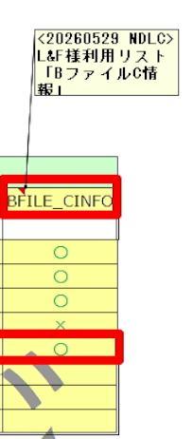
■ヒアリングシート |  | ■試験項目 |  | ■判定
No | 7 | 試験項目No | SCL_変更機能検証_バッチフィルタリング機能 ケース29 57
区分 | 赤枠 | 試験項目内容 | 判定画面が表示される。 該当リスト一覧に、下記のリストヒットが表示されること ・OFAC ・警察庁（個人） ・警察庁（法人） ・警察庁（IB） ・全銀協（個人） ・全銀協（法人） ・DJ 外国ＰＥＰｓ ・DJ 国内ＰＥＰｓ ・全銀協（生保） ・全銀協（損保） ・行内要注意情報 ・BファイルC情報 下記は表示されないこと ・財務省 ・JCIF PEPs ・DJ 船舶リスト | 試験結果(社内)
ヒアリング項目 | ファイル記号O～Tでは、MOF、JP、DJ_SHIPSを除く対象リストを利用する |  |  | 試験結果(ミニ)
該当箇所 | ヒアリングシート2部 3-3 バッチフィルタリング機能 3-3-3 | ★ 貼り付け② SCL の実施結果欄（ケースNo・結果・実施日） |  | 試験結果(本番)
ヒアリング内容 | 備考： ファイル記号O～Tのリスト利用設定： OFAC：○ MOF：× JP：× NPA：○ NPC：○ NPI：○ ASI：○ ASC：○ DJ_SEISAI：○ DJ_SHIPS：× DJ_GAIKOKU_PEPS：○ DJ_KOKUNAI_PEPS：○ ZENGIN_SEIHO：○ ZENGIN_SONPO：○ ORIGINAL：○ BFILE_CINFO：○

★ 貼り付け① 2部 3-3-3 のファイル記号O〜T のリスト利用設定

09_前回判定適用
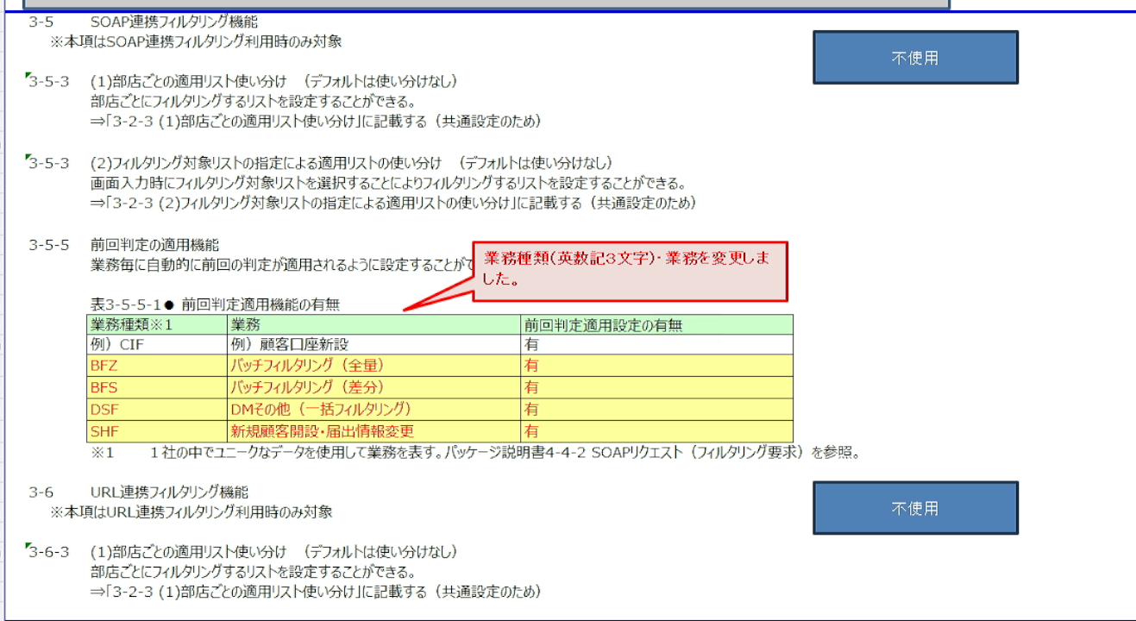
■ヒアリングシート |  | ■試験項目 |  | ■判定
No | 8 | 試験項目No | SCL_変更機能検証_SOAP連携 ケース7,8,9 15,16,17
区分 | 赤字変更箇所 | 試験項目内容 |  | 試験結果(社内)
ヒアリング項目 | 対象業務では前回判定を自動的に適用する |  |  | 試験結果(ミニ)
該当箇所 | ヒアリングシート2部 3-5 SOAP連携フィルタリング機能3-5-5 | ★ 貼り付け② SCL の実施結果欄（ケースNo・結果・実施日） |  | 試験結果(本番)
ヒアリング内容 | 前回判定適用設定はいずれも「有」。 BFZ：バッチフィルタリング（全銀） BFS：バッチフィルタリング（差分） DSF：DMその他（一括フィルタリング） SHF：新規顧客開設・届出情報変更

★ 貼り付け① 2部 3-5-5 の前回判定適用設定

10_monitor連携リスト名
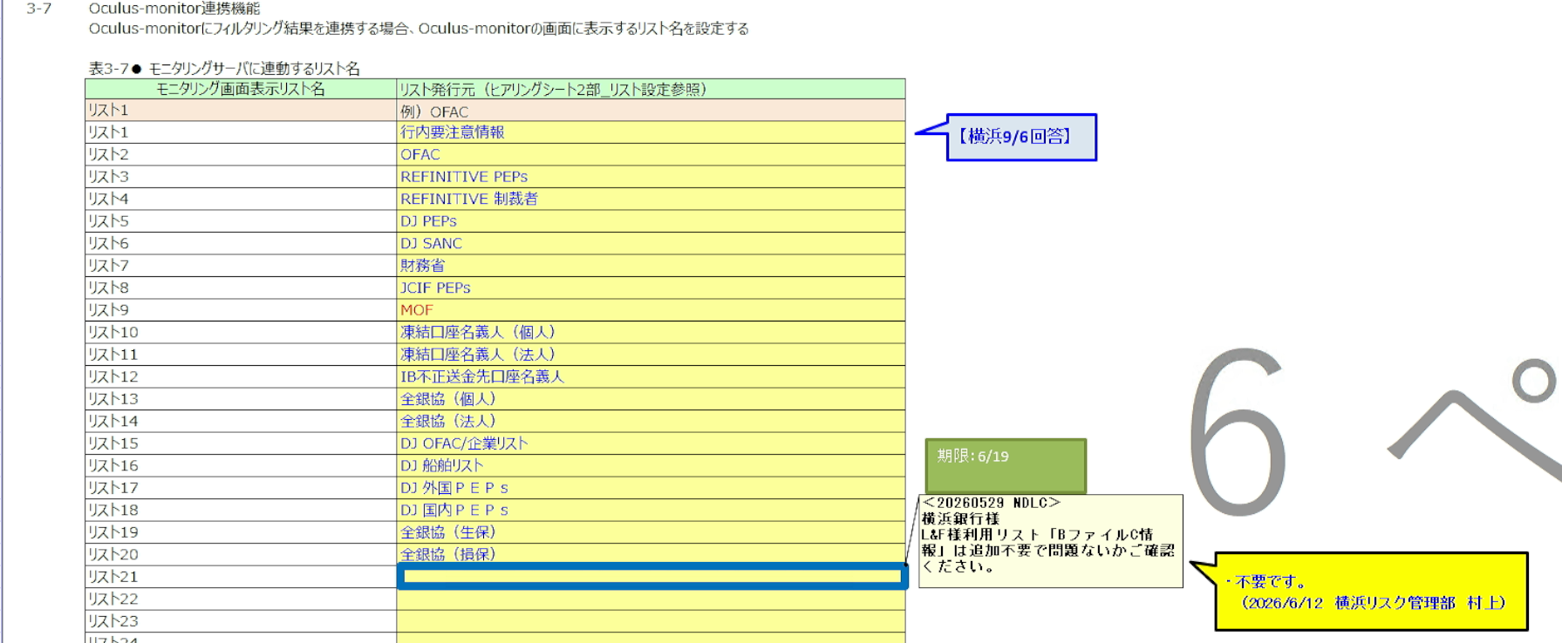
■ヒアリングシート |  | ■試験項目 |  | ■判定
No | 9 | 試験項目No | なし（該当試験項目なし）Oculus-monitor への連携。**monitor 側の SCL**にある可能性がある。
区分 | 青枠 | 試験項目内容 |  | 試験結果(社内)
ヒアリング項目 | Oculus-monitorに連携するモニタリング画面表示リスト名を設定する |  |  | 試験結果(ミニ)
該当箇所 | ヒアリングシート2部 3-7 | ★ 貼り付け② 試験項目が無いことの根拠 |  | 試験結果(本番)
ヒアリング内容 | BファイルC情報はモニタリング画面表示リストへの追加不要

★ 貼り付け① 2部 3-7 のモニタリング画面表示リスト名

11_ファイル記号OT_属性
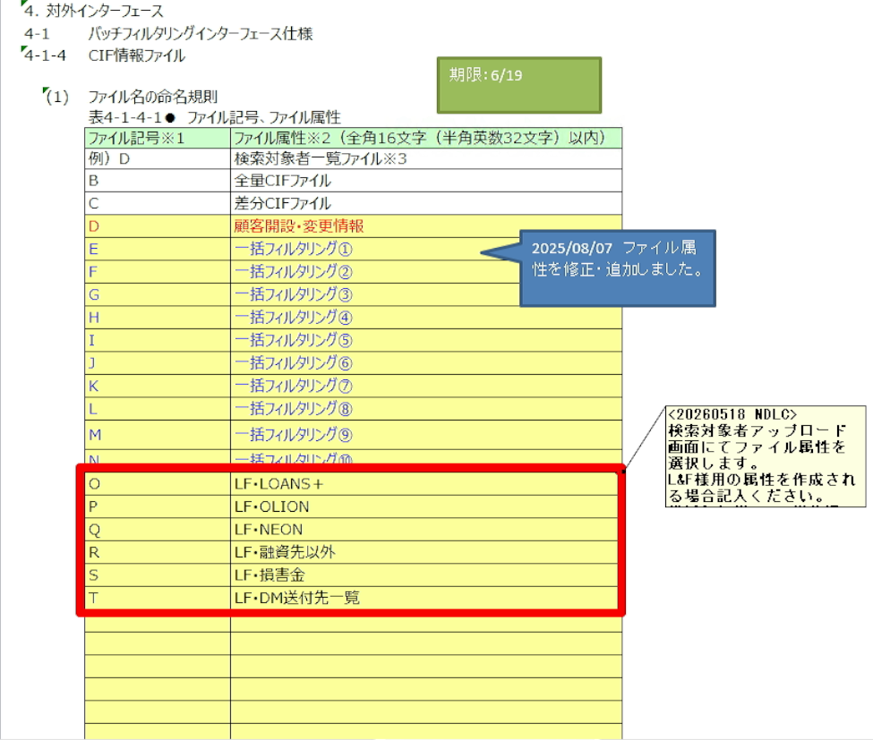
■ヒアリングシート |  | ■試験項目 |  | ■判定
No | 10 | 試験項目No | なし（該当試験項目なし）
区分 | 赤枠 | 試験項目内容 | 本ヒアリング内容（ファイル記号O～Tのファイル属性設定）は、バッチフィルタリングインターフェース仕様（2部 4-1-4）で定義されるインターフェース上の設定値であり、機能動作として検証する対象ではないため、試験項目には個別に反映されていない。 | 試験結果(社内)
ヒアリング項目 | L&Fで使用するCIF情報ファイルのファイル記号O～Tを、各業務のファイル属性として設定する |  |  | 試験結果(ミニ)
該当箇所 | ヒアリングシート2部 4-1バッチフィルタリングインターフェース仕様 4-1-4 | ★ 貼り付け② 試験項目が無いことの根拠 |  | 試験結果(本番)
ヒアリング内容 | O：LF-LOANS+ P：LF-OLION Q：LF-NEON R：LF-試着先以外 S：LF-損害金 T：LF-DM送付先一覧

★ 貼り付け① 2部 4-1 のファイル記号O〜T と業務の対応

12_ID情報 表示文字列順
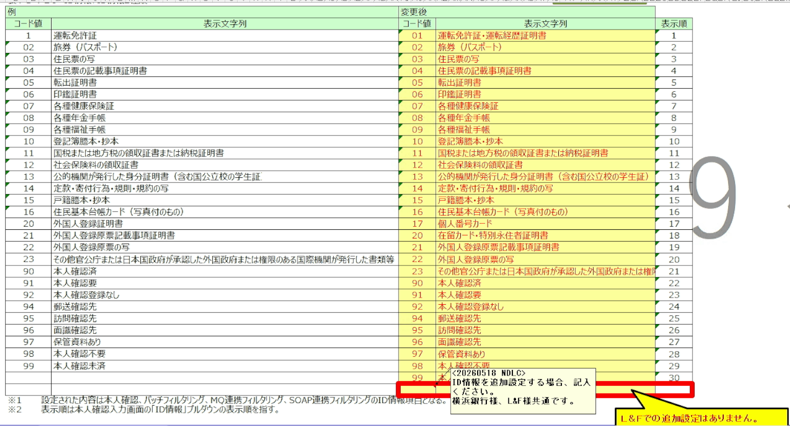
■ヒアリングシート |  | ■試験項目 |  | ■判定
No | 11 | 試験項目No | なし（該当試験項目なし）
区分 | 赤枠 | 試験項目内容 |  | 試験結果(社内)
ヒアリング項目 | 本人確認等で使用するID情報の表示文字列および表示順は既存設定を使用し、L&Fでの追加設定は行わない |  |  | 試験結果(ミニ)
該当箇所 | ヒアリングシート2部 4-1-4 | ★ 貼り付け② 試験項目が無いことの根拠 |  | 試験結果(本番)
ヒアリング内容 | L&Fでの追加設定はなし

★ 貼り付け① 2部 4-1-4 のID情報 表示文字列・表示順

13_BファイルC情報 基本情報
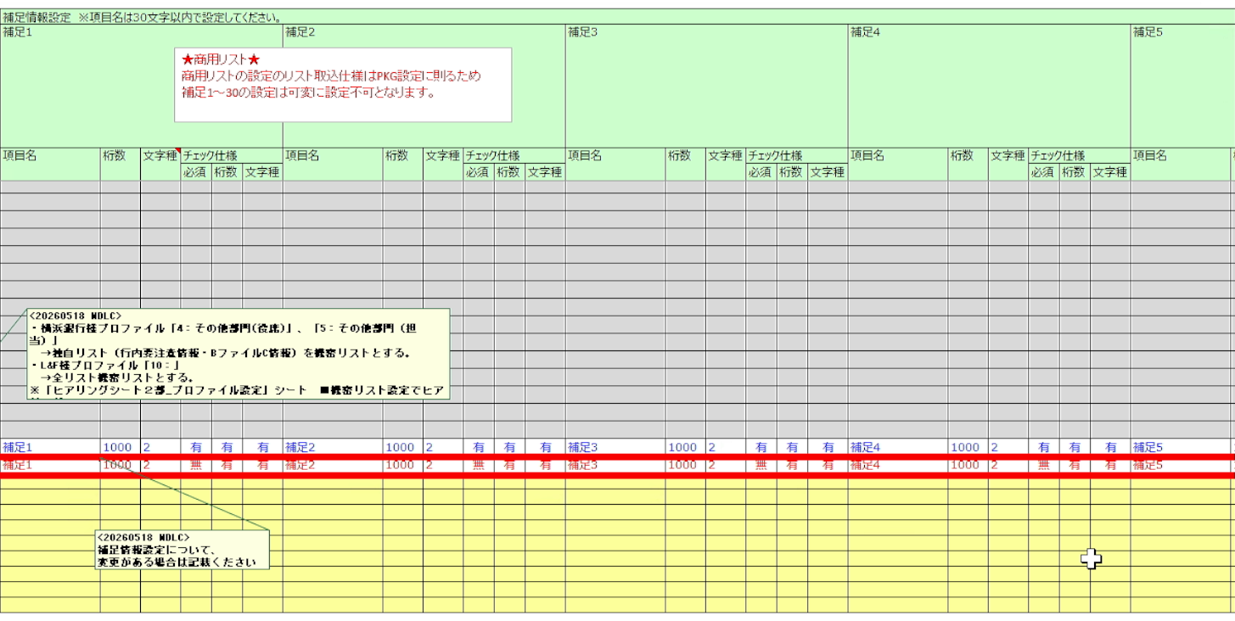
■ヒアリングシート |  | ■試験項目 |  | ■判定
No | 12 | 試験項目No | SCL_変更機能検証_本人確認 ケース03・26・27〜35 SCL_変更機能検証_リスト管理 ケース06・07・09 SCL_変更機能検証_バッチフィルタリング ケース03・29・30〜36
区分 | 赤枠 | 試験項目内容 | 03 リストアップロード－L&F … BファイルC情報.csv を登録 26 フィルタリング実行（有） … 該当リスト一覧に表示されること 27〜35 フィルタリング結果確認（9ケース） 各レコードで赤字＋太字で強調される照合項目を確認 LF00000001 名称／フリガナ／生年月日 LF00000002 名称／生年月日 LF00000003 名称／生年月日 LF00000004 生年月日 LF00000007 フリガナ／生年月日 LF00000019 名称／フリガナ LF00000020 名称 LF00000021 名称 LF00000025 フリガナ 《SCL_変更機能検証_リスト管理》 06 更新対象リスト プルダウンに『BファイルC情報』が表示されること 07・09 ファイルアップロード 更新対象リスト＝BファイルC情報／更新種別＝一括 を選び 「BファイルC情報.csv」をアップロード → アップロード履歴一覧に「処理中」で追加されること 10 タスク実行（リストアップロード制御） → 処理状態が「取込済」になること | 試験結果(社内)
ヒアリング項目 | BFILE_CINFO（BファイルC情報）のリスト基本情報を設定する |  |  | 試験結果(ミニ)
該当箇所 | ヒアリングシート2部_リスト設定 | ★ 貼り付け② SCL の実施結果欄（ケースNo・結果・実施日） |  | 試験結果(本番)
ヒアリング内容

★ 貼り付け① 2部_リスト設定 の BFILE_CINFO の行

14_L&F管理者 権限
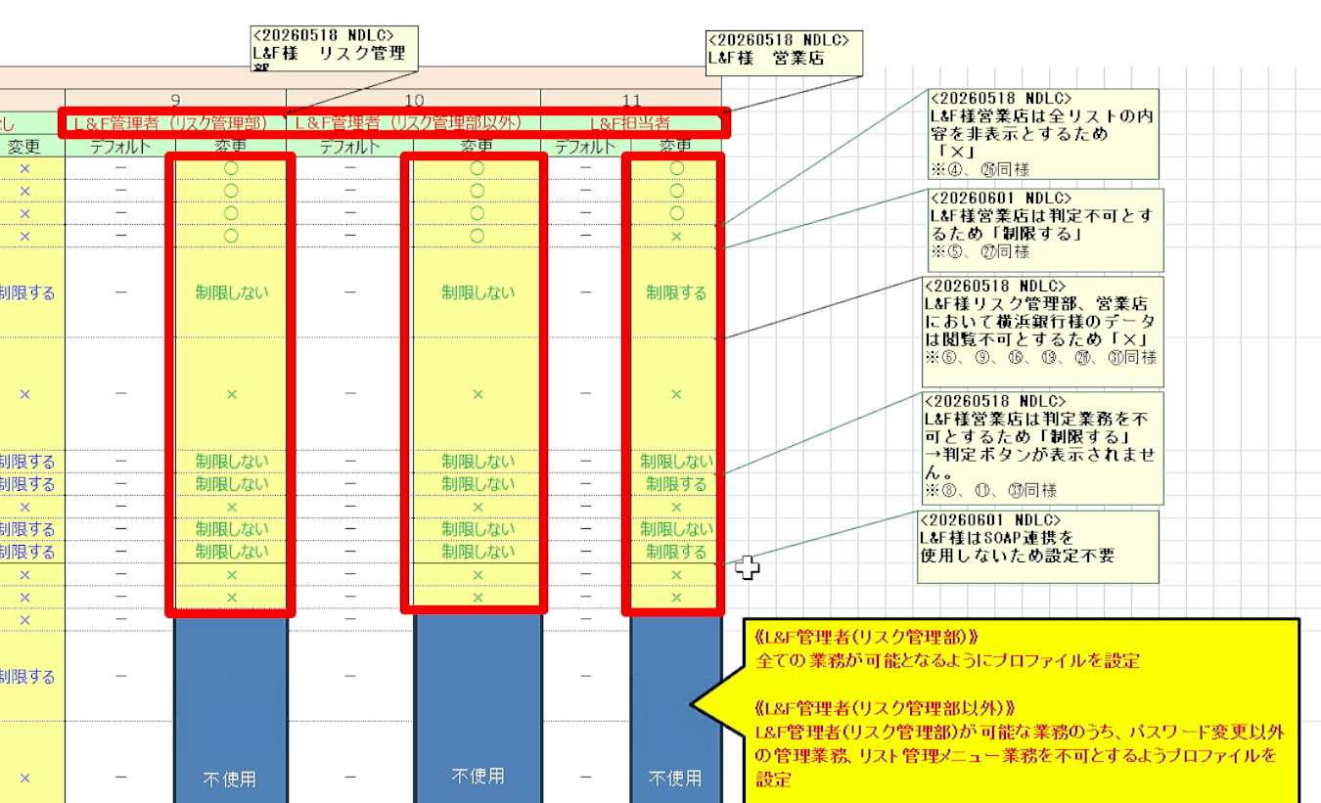
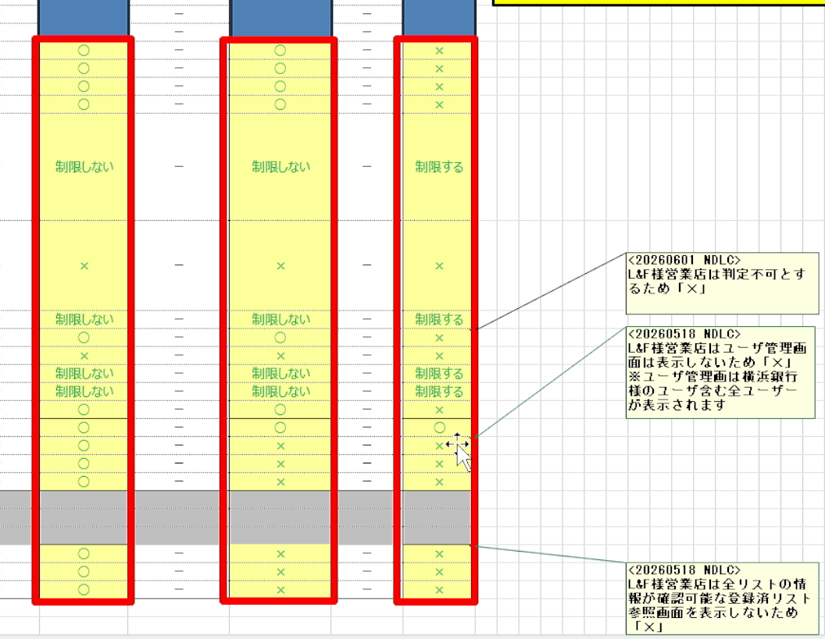
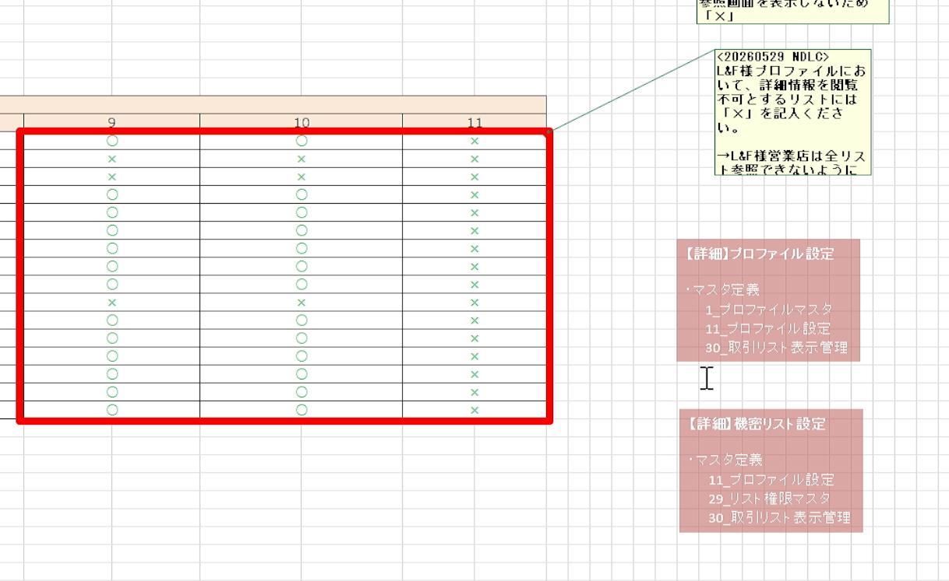
■ヒアリングシート |  | ■試験項目 |  | ■判定
No | 13 | 試験項目No | SCL_変更機能検証_本人確認 ケース23・55・78（メニュー） ケース81・85・91（権限差分） SCL_変更機能検証_管理 ケース02（管理メニュー）・07（プロファイル一覧） SCL_変更機能検証_リスト管理 ケース02・21・24 SCL_変更機能検証_SOAP ケース21・24・27 SCL_変更機能検証_バッチフィルタリング ケース25
区分 | 赤枠 | 試験項目内容 | 23 メニュー確認／LF_ADMIN_RISK 左メニュー「本人確認」配下に下記が表示されていること ・本人確認 ・本人確認仕掛照会 ・判定履歴照会 47 判定履歴照会 … 実際に遷移でき、一覧画面が表示されること 22 ログイン／03 リスト登録 … 同ユーザで操作できること 《SCL_変更機能検証_管理》 02 メニュー確認（LF_ADMIN_RISK） 「管理」に パスワード変更／ユーザ管理／操作ログ照会 が表示されること 07 プロファイル プルダウンに10種（既存7＋L&F3）が表示されること 25 メニュー確認（LF_ADMIN_RISK_EXC） 「管理」に **パスワード変更のみ** が表示されること 30 メニュー確認（LF_PIC） 「管理」に **パスワード変更のみ** が表示されること 《SCL_変更機能検証_リスト管理》 02 メニュー確認（LF_ADMIN_RISK） 「リスト管理」に 登録済リスト参照／リストアップロード／ ホワイトリスト登録 が表示されること 21 メニュー確認（LF_ADMIN_RISK_EXC） 「リスト管理」が表示されていないこと（要文言確認） 24 メニュー確認（LF_PIC） 「リスト管理」が表示されていないこと | 試験結果(社内)
ヒアリング項目 | L&F管理者（リスク管理部）の権限を設定する |  |  | 試験結果(ミニ)
該当箇所 | ヒアリングシート2部_プロファイル設定 | ★ 貼り付け② SCL の実施結果欄（ケースNo・結果・実施日） |  | 試験結果(本番)
ヒアリング内容

★ 貼り付け① 2部_プロファイル設定 の L&F管理者（リスク管理部）の列

15_Hit絞込_オンライン
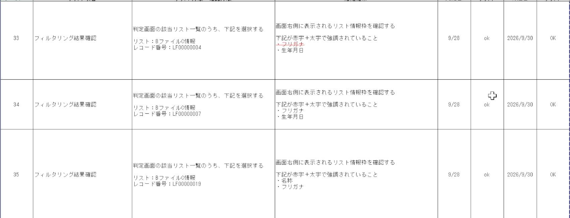
■ヒアリングシート |  | ■試験項目 |  | ■判定
No | 14 | 試験項目No | SCL_変更機能検証_バッチフィルタリング ケース30-38
区分 | 赤枠 | 試験項目内容 |  | 試験結果(社内)
ヒアリング項目 | BファイルC情報 Hit絞り込み設定 |  |  | 試験結果(ミニ)
該当箇所 | ヒアリングシート２部_フィルタリング設定 (オンライン) | ★ 貼り付け② SCL の実施結果欄（ケースNo・結果・実施日） |  | 試験結果(本番)
ヒアリング内容

★ 貼り付け① 2部_フィルタリング設定（オンライン）の Hit絞り込み設定

17_部店コード LF001-025
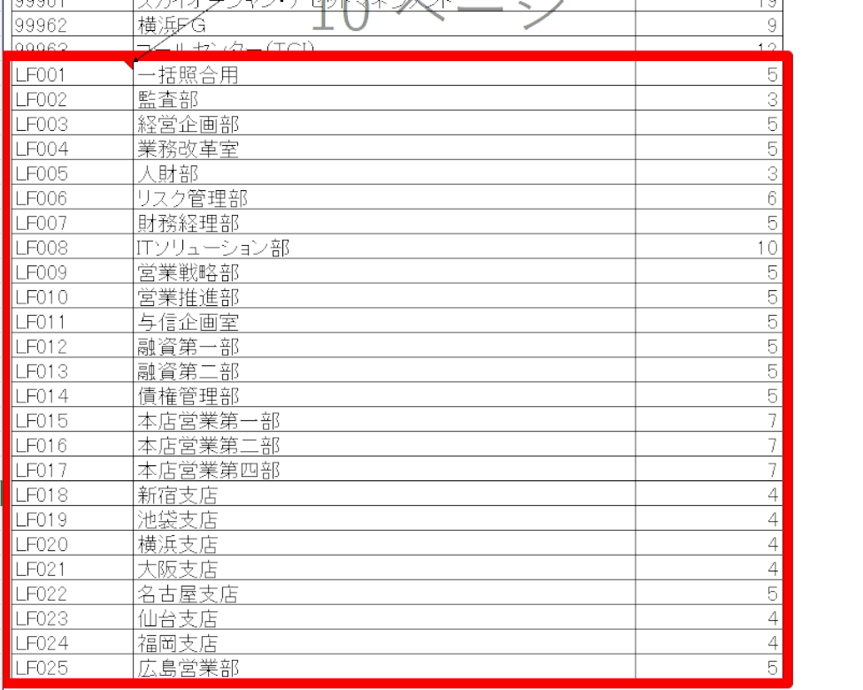
■ヒアリングシート |  | ■試験項目 |  | ■判定
No | 16 | 試験項目No | SCL_変更機能検証_管理 ケース06
区分 | 赤枠 | 試験項目内容 | 06 所属部店名／LF_ADMIN_RISK ユーザ管理画面の「所属部店名」プルダウンを表示する。 想定結果：下記L&F部店を含んだリストが表示されること 一括照合用／監査部／経営企画部／業務改革室／人財部 リスク管理部／財務経理部／ITソリューション部 営業戦略部／営業推進部／与信企画室 融資第一部／融資第二部／債権管理部 本店営業第一部／本店営業第二部／本店営業第四部 新宿支店／池袋支店／横浜支店／大阪支店／名古屋支店 仙台支店／福岡支店／広島営業部 | 試験結果(社内)
ヒアリング項目 | L&Fの部店コードを LF001〜LF025 の25部店で設定する |  |  | 試験結果(ミニ)
該当箇所 | ヒアリングシート_部店コード | ★ 貼り付け② SCL の実施結果欄（ケースNo・結果・実施日） |  | 試験結果(本番)
ヒアリング内容 | 2026/04/07追加、2026/05/11 L&F様部店。 マスタ定義：5_部店マスタ／25_部店フィルタリング設定／26_CIFファイルフィルタリング設定

★ 貼り付け① _部店コード の LF001〜LF025

